S级英雄
 | 名字 | 定位 | 出图规格 | 原著中排位 | 英雄等级 | 初始形象1 | 形象2描述 （在初始形象上增加） | 形象3描述 （在形象2的基础上增加）
1 | 埼玉 | BOSS | "宽：400-500之间 高：430-550之间 根据具体的动作而定 （可看参考图）" | 无敌的存在 |  | 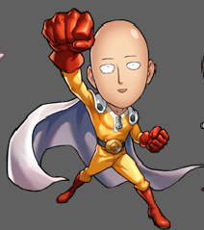
2 | 战栗的龙卷风（小龙卷） | BOSS | "宽：400-500之间 高：430-550之间 根据具体的动作而定 （可看参考图）" | S级第2位 | 橙色 | 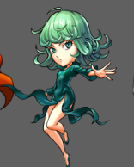 | 身边增加小部分白色旋风效果 | 身体周围增加大旋风效果，颜色调亮
3 | 银色獠牙（邦古老师） | BOSS | "宽：400-500之间 高：430-550之间 根据具体的动作而定 （可看参考图）" | S级第3位 | 橙色 | 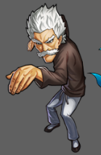 | 身体有低级斗气缠绕 | 身体有高级斗气缠绕；且眼睛闪烁光芒；
4 | 原子武士 | BOSS | "宽：400-500之间 高：430-550之间 根据具体的动作而定 （可看参考图）" | S级第4位 | 橙色 | 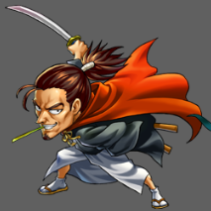 | 增加小刀锋效果 | 增加多色的刀锋效果
5 | 童帝 | BOSS | "宽：400-500之间 高：430-550之间 根据具体的动作而定 （可看参考图）" | S级第5位 | 橙色 | 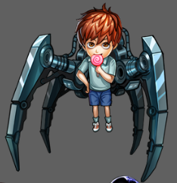 | 机械闪烁光芒 | 机械部分闪烁更耀眼的光芒并改变颜色
6 | 金属骑士 | BOSS | "宽：400-500之间 高：430-550之间 根据具体的动作而定 （可看参考图）" | S级第6位 | 橙色 | 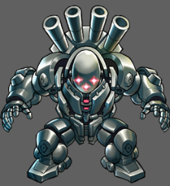 | 周身喷出气体 | 周身喷出气体且背后炮管开火；
7 | KING | BOSS | "宽：400-500之间 高：430-550之间 根据具体的动作而定 （可看参考图）" | S级第7位 | 橙色 | 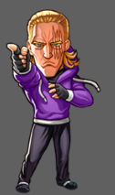 | 双脚出现发抖的效果 | 出现“咚咚”的字样（帝王引擎)
8 | 僵尸男 |  | "宽：400-500之间 高：430-550之间 根据具体的动作而定 （可看参考图）" | S级第8位 | 橙色 | 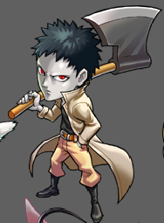 | 斧头闪光 | 身体周围出现暗灰色的雾气
9 | 驱动骑士 | BOSS | "宽：400-500之间 高：430-550之间 根据具体的动作而定 （可看参考图）" | S级第9位 | 橙色 | 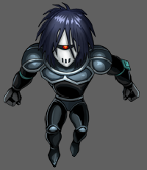 | 双拳被火焰包围 | 身体发出更多的火焰光效
10 | 猪神 | BOSS | "宽：400-500之间 高：430-550之间 根据具体的动作而定 （可看参考图）" | S级第10位 | 橙色 | 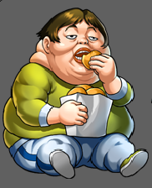 | 出现食物围绕 | 出现更多食物围绕在身边
11 | 超合金黑光 | BOSS | "宽：400-500之间 高：430-550之间 根据具体的动作而定 （可看参考图）" | S级第11位 | 橙色 | 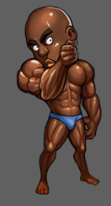 | 身体周围出现少量光效 | 身体被光效包围
12 | 警犬侠 | BOSS | "宽：400-500之间 高：430-550之间 根据具体的动作而定 （可看参考图）" | S级第12位 | 橙色 | 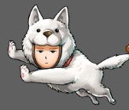 | 加一些普通光效 | 光效更多些
13 | 闪光的佛莱士 | BOSS | "宽：400-500之间 高：430-550之间 根据具体的动作而定 （可看参考图）" | S级第13位 | 橙色
14 | 背心尊者 | BOSS | "宽：400-500之间 高：430-550之间 根据具体的动作而定 （可看参考图）" | S级第14位 | 橙色 | 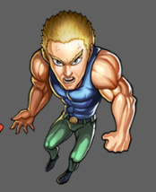 | 加一些土石破碎的效果 | 土石破碎的效果加大
15 | 金属球棒 | BOSS | "宽：400-500之间 高：430-550之间 根据具体的动作而定 （可看参考图）" | S级第15位 | 橙色 | 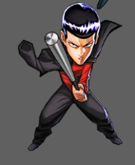 | 球棒闪光 | 球棒闪光外加身体周围出现光效 | 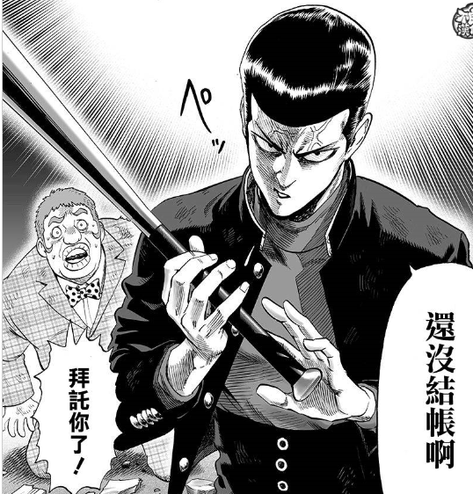
16 | 性感囚犯 | BOSS | "宽：400-500之间 高：430-550之间 根据具体的动作而定 （可看参考图）" | S级第16位 | 橙色 | 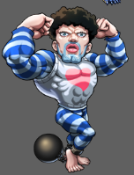 | 身体周围出现红心光效 | 爆衣并被红心光效围绕
17 | 杰诺斯（魔鬼改造人） |  | "宽：400-500之间 高：430-550之间 根据具体的动作而定 （可看参考图）" |  | 橙色 | 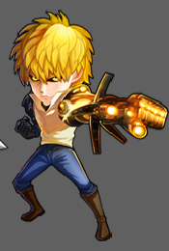 | 手臂发出喷射状火焰 | 身体被火焰光效围绕
18
19
20 |  | BOSS
21 |  | BOSS
22 |  | BOSS
23

